1
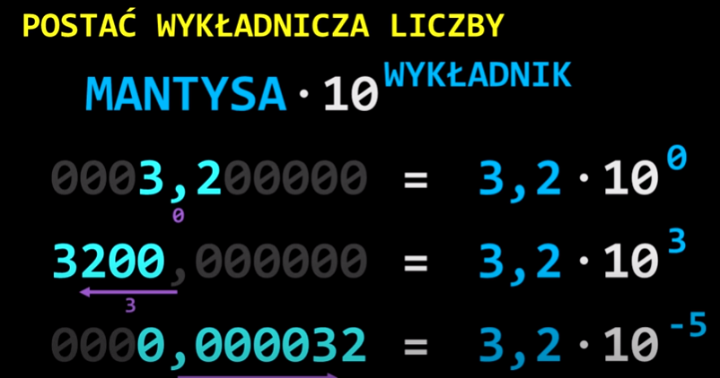
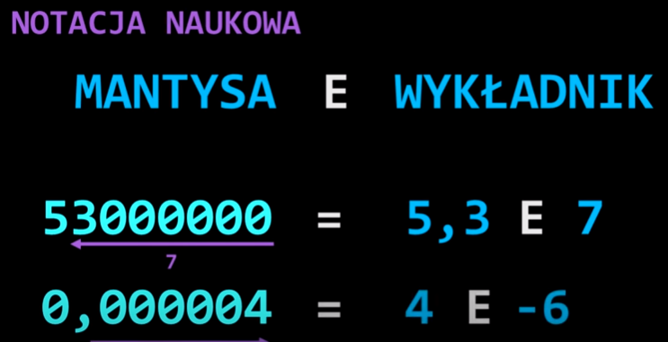

 |  | notacja naukowa |  | 1.00E-05 | 0.00001
 | 0.001 |  |  | 1.00E+03 | 1000

 |  | MANTYSA | 15
 |  | CECHA(WYKŁADNIK)
 |  |  | 1.625
 |  |  | 3.25
-33
0.1100.10100 |  | 52
0.1010.11100 |  | 15
0.10101.100100 | (1.5.6) | 100

2
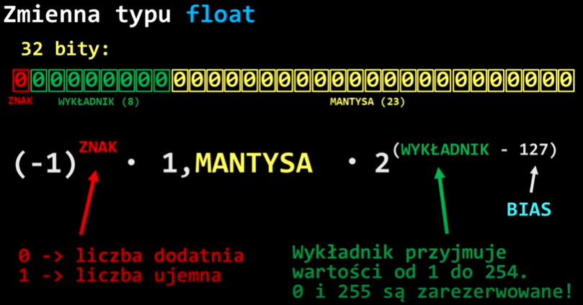
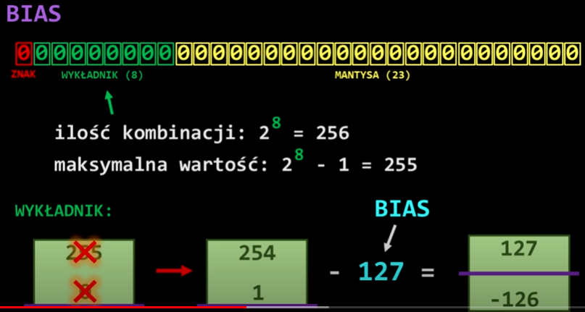
 |  |  |  |  |  |  |  |  |  |  |  |  |  |  |  |  |  |  |  |  |  |  |  |  |  |  |  |  |  |  |  |  | bity (n) | Bias
 |  |  |  |  |  |  |  |  |  |  |  |  |  |  |  |  |  |  |  |  |  |  |  |  |  |  |  |  |  |  |  |  | 8 | 127
 |  |  |  |  |  |  |  |  |  |  |  |  |  |  |  |  |  |  |  |  |  |  |  |  |  |  |  |  |  |  |  |  | 7 | 63
 |  |  |  |  |  |  |  |  |  |  |  |  |  |  |  |  |  |  |  |  |  |  |  |  |  |  |  |  |  |  |  |  | 6 | 31
 |  |  |  |  |  |  |  |  |  |  |  |  |  |  |  |  |  |  |  |  |  |  |  |  |  |  |  |  |  |  |  |  | 5 | 15
 |  |  |  |  |  |  |  |  |  |  |  |  |  |  |  |  |  |  |  |  |  |  |  |  |  |  |  |  |  |  |  |  | 4 | 7
 |  |  |  |  |  |  |  |  |  |  |  |  |  |  |  |  |  |  |  |  |  |  |  |  |  |  |  |  |  |  |  |  | 3 | 3

 |  |  |  |  |  |  |  |  |  |  |  |  |  |  |  |  |  |  |  |  |  |  |  |  |  |  |  |  |  |  |  |  | 2^(n-1)-1

float (32 bity) |  |  | liczby znormalizowane
 |  | 7 | 6 | 5 | 4 | 3 | 2 | 1 | 0 | -1 | -2 | -3 | -4 | -5 | -6 | -7 | -8 | -9 | -10 | -11 | -12 | -13 | -14 | -15 | -16 | -17 | -18 | -19 | -20 | -21 | -22 | -23
bin | 1 | 0 | 0 | 1 | 1 | 1 | 1 | 1 | 0 | 1 | 0 | 0 | 1 | 0 | 1 | 0 | 0 | 0 | 0 | 0 | 0 | 0 | 0 | 0 | 0 | 0 | 0 | 0 | 0 | 0 | 0 | 0
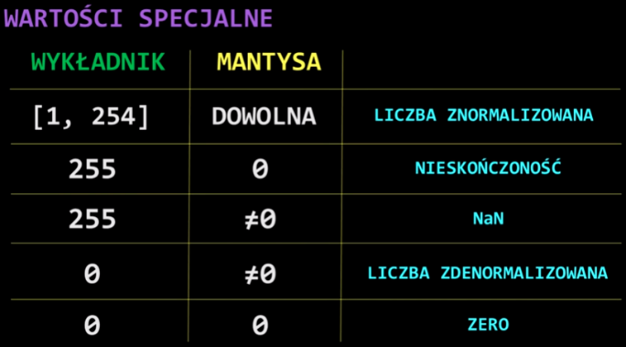
 |  | 128 | 64 | 32 | 16 | 8 | 4 | 2 | 1 | 0.5 | 0.25 | 0.125 | 0.0625 | 0.03125 | 0.015625 | 0.0078125 | 0.00390625 | 0.001953125 | 0.0009765625 | 0.00048828125 | 0.000244140625 | 0.0001220703125 | 6.103515625E-05 | 3.0517578125E-05 | 1.5258789062E-05 | 7.6293945312E-06 | 3.8146972656E-06 | 1.9073486328E-06 | 9.5367431641E-07 | 4.768371582E-07 | 2.384185791E-07 | 1.1920928955E-07
 |  | 0 | 0 | 32 | 16 | 8 | 4 | 2 | 0 | 0.5 | 0 | 0 | 0.0625 | 0 | 0.015625 | 0 | 0 | 0 | 0 | 0 | 0 | 0 | 0 | 0 | 0 | 0 | 0 | 0 | 0 | 0 | 0 | 0
 |  | 62 |  |  |  |  |  |  |  | 0.578125
 | -1 | 2.7105054312E-20 |  |  |  |  |  |  |  | 1.578125
dec | -4.2775163836E-20 |  |  |  |  |  | = | 1.333*2^(62-127) |  |  |  |  |  |  |  |  | 1.72
 |  |  |  |  |  |  |  |  |  |  |  |  | 1.5625
Wartości specjalne (zarezerwowane) |  |  |  |  |  |  |  |  |  |  |  |  |  |  |  |  | 6815744

 |  | 7 | 6 | 5 | 4 | 3 | 2 | 1 | 0 | -1 | -2 | -3 | -4 | -5 | -6 | -7 | -8 | -9 | -10 | -11 | -12 | -13 | -14 | -15 | -16 | -17 | -18 | -19 | -20 | -21 | -22 | -23
bin | 0 | 1 | 1 | 1 | 1 | 1 | 1 | 1 | 1 | 0 | 0 | 0 | 0 | 0 | 0 | 0 | 0 | 0 | 0 | 0 | 0 | 0 | 0 | 0 | 0 | 0 | 0 | 0 | 0 | 0 | 0 | 0
 |  | 128 | 64 | 32 | 16 | 8 | 4 | 2 | 1 | 0.5 | 0.25 | 0.125 | 0.0625 | 0.03125 | 0.015625 | 0.0078125 | 0.00390625 | 0.001953125 | 0.0009765625 | 0.00048828125 | 0.000244140625 | 0.0001220703125 | 6.103515625E-05 | 3.0517578125E-05 | 1.5258789062E-05 | 7.6293945312E-06 | 3.8146972656E-06 | 1.9073486328E-06 | 9.5367431641E-07 | 4.768371582E-07 | 2.384185791E-07 | 1.1920928955E-07
 |  | 128 | 64 | 32 | 16 | 8 | 4 | 2 | 1 | 0 | 0 | 0 | 0 | 0 | 0 | 0 | 0 | 0 | 0 | 0 | 0 | 0 | 0 | 0 | 0 | 0 | 0 | 0 | 0 | 0 | 0 | 0
 |  | 255 |  |  |  |  |  |  |  | 0
dec | infinity (w zalezności od bitu znaku +/-)

 |  | 7 | 6 | 5 | 4 | 3 | 2 | 1 | 0 | -1 | -2 | -3 | -4 | -5 | -6 | -7 | -8 | -9 | -10 | -11 | -12 | -13 | -14 | -15 | -16 | -17 | -18 | -19 | -20 | -21 | -22 | -23
bin | 0 | 1 | 1 | 1 | 1 | 1 | 1 | 1 | 1 | 0 | 1 | 0 | 0 | 1 | 0 | 0 | 0 | 1 | 0 | 0 | 1 | 0 | 0 | 0 | 0 | 0 | 0 | 0 | 0 | 0 | 0 | 0
 |  | 128 | 64 | 32 | 16 | 8 | 4 | 2 | 1 | 0.5 | 0.25 | 0.125 | 0.0625 | 0.03125 | 0.015625 | 0.0078125 | 0.00390625 | 0.001953125 | 0.0009765625 | 0.00048828125 | 0.000244140625 | 0.0001220703125 | 6.103515625E-05 | 3.0517578125E-05 | 1.5258789062E-05 | 7.6293945312E-06 | 3.8146972656E-06 | 1.9073486328E-06 | 9.5367431641E-07 | 4.768371582E-07 | 2.384185791E-07 | 1.1920928955E-07
 |  | 128 | 64 | 32 | 16 | 8 | 4 | 2 | 1 | 0 | 0.25 | 0 | 0 | 0.03125 | 0 | 0 | 0 | 0.001953125 | 0 | 0 | 0.000244140625 | 0 | 0 | 0 | 0 | 0 | 0 | 0 | 0 | 0 | 0 | 0
 |  | 255 |  |  |  |  |  |  |  | 0.28344726562
dec | NaN (not a number)

 | Liczby znormalizowane (wykładnik od 1 do 254) |  |  |  |  |  |  |  |  |  |  |  |  |  |  |  |  |  | 0.0625
MIN

 |  | 7 | 6 | 5 | 4 | 3 | 2 | 1 | 0 | -1 | -2 | -3 | -4 | -5 | -6 | -7 | -8 | -9 | -10 | -11 | -12 | -13 | -14 | -15 | -16 | -17 | -18 | -19 | -20 | -21 | -22 | -23
bin | 0 | 0 | 0 | 0 | 0 | 0 | 0 | 0 | 1 | 0 | 0 | 0 | 0 | 0 | 0 | 0 | 0 | 0 | 0 | 0 | 0 | 0 | 0 | 0 | 0 | 0 | 0 | 0 | 0 | 0 | 0 | 0
 |  | 128 | 64 | 32 | 16 | 8 | 4 | 2 | 1 | 0.5 | 0.25 | 0.125 | 0.0625 | 0.03125 | 0.015625 | 0.0078125 | 0.00390625 | 0.001953125 | 0.0009765625 | 0.00048828125 | 0.000244140625 | 0.0001220703125 | 6.103515625E-05 | 3.0517578125E-05 | 1.5258789062E-05 | 7.6293945312E-06 | 3.8146972656E-06 | 1.9073486328E-06 | 9.5367431641E-07 | 4.768371582E-07 | 2.384185791E-07 | 1.1920928955E-07
 |  | 0 | 0 | 0 | 0 | 0 | 0 | 0 | 1 | 0 | 0 | 0 | 0 | 0 | 0 | 0 | 0 | 0 | 0 | 0 | 0 | 0 | 0 | 0 | 0 | 0 | 0 | 0 | 0 | 0 | 0 | 0
 |  | 1 |  |  |  |  |  |  |  | 0
 | 1 | 1.1754943508E-38 |  |  |  |  |  |  |  | 1
dec | 1.1754943508E-38 |  |  |  |  |  | 2^(-126)

MAX

 |  | 7 | 6 | 5 | 4 | 3 | 2 | 1 | 0 | -1 | -2 | -3 | -4 | -5 | -6 | -7 | -8 | -9 | -10 | -11 | -12 | -13 | -14 | -15 | -16 | -17 | -18 | -19 | -20 | -21 | -22 | -23
bin | 0 | 1 | 1 | 1 | 1 | 1 | 1 | 1 | 0 | 1 | 1 | 1 | 1 | 1 | 1 | 1 | 1 | 1 | 1 | 1 | 1 | 1 | 1 | 1 | 1 | 1 | 1 | 1 | 1 | 1 | 1 | 1
 |  | 128 | 64 | 32 | 16 | 8 | 4 | 2 | 1 | 0.5 | 0.25 | 0.125 | 0.0625 | 0.03125 | 0.015625 | 0.0078125 | 0.00390625 | 0.001953125 | 0.0009765625 | 0.00048828125 | 0.000244140625 | 0.0001220703125 | 6.103515625E-05 | 3.0517578125E-05 | 1.5258789062E-05 | 7.6293945312E-06 | 3.8146972656E-06 | 1.9073486328E-06 | 9.5367431641E-07 | 4.768371582E-07 | 2.384185791E-07 | 1.1920928955E-07
 |  | 128 | 64 | 32 | 16 | 8 | 4 | 2 | 0 | 0.5 | 0.25 | 0.125 | 0.0625 | 0.03125 | 0.015625 | 0.0078125 | 0.00390625 | 0.001953125 | 0.0009765625 | 0.00048828125 | 0.000244140625 | 0.0001220703125 | 6.103515625E-05 | 3.0517578125E-05 | 1.5258789062E-05 | 7.6293945312E-06 | 3.8146972656E-06 | 1.9073486328E-06 | 9.5367431641E-07 | 4.768371582E-07 | 2.384185791E-07 | 1.1920928955E-07
 |  | 254 |  |  |  |  |  |  |  | 0.99999988079
 | 1 | 1.7014118346E+38 |  |  |  |  |  |  |  | 1.9999998808
dec | 3.4028234664E+38 |  |  |  |  |  | 2^(138)

MIN | Liczby zdenormalizowane (wykładnik równy 0, mantysa niezerowa)
 |  | 7 | 6 | 5 | 4 | 3 | 2 | 1 | 0 | -1 | -2 | -3 | -4 | -5 | -6 | -7 | -8 | -9 | -10 | -11 | -12 | -13 | -14 | -15 | -16 | -17 | -18 | -19 | -20 | -21 | -22 | -23
bin | 0 | 0 | 0 | 0 | 0 | 0 | 0 | 0 | 0 | 0 | 0 | 0 | 0 | 0 | 0 | 0 | 0 | 0 | 0 | 0 | 0 | 0 | 0 | 0 | 0 | 0 | 0 | 0 | 0 | 0 | 0 | 1
 |  | 128 | 64 | 32 | 16 | 8 | 4 | 2 | 1 | 0.5 | 0.25 | 0.125 | 0.0625 | 0.03125 | 0.015625 | 0.0078125 | 0.00390625 | 0.001953125 | 0.0009765625 | 0.00048828125 | 0.000244140625 | 0.0001220703125 | 6.103515625E-05 | 3.0517578125E-05 | 1.5258789062E-05 | 7.6293945312E-06 | 3.8146972656E-06 | 1.9073486328E-06 | 9.5367431641E-07 | 4.768371582E-07 | 2.384185791E-07 | 1.1920928955E-07
 |  | 0 | 0 | 0 | 0 | 0 | 0 | 0 | 0 | 0 | 0 | 0 | 0 | 0 | 0 | 0 | 0 | 0 | 0 | 0 | 0 | 0 | 0 | 0 | 0 | 0 | 0 | 0 | 0 | 0 | 0 | 1.1920928955E-07
 |  | 0 |  |  |  |  |  |  |  | 1.1920928955E-07
 | 1 | 5.8774717541E-39 |  |  |  |  |  |  |  | 1.1920928955E-07
dec | 7.0064923216E-46 |  |  |  |  |  | 2^(-127)*1.19E-07

MAX | Liczby zdenormalizowane (wykładnik równy 0, mantysa niezerowa)
 |  | 7 | 6 | 5 | 4 | 3 | 2 | 1 | 0 | -1 | -2 | -3 | -4 | -5 | -6 | -7 | -8 | -9 | -10 | -11 | -12 | -13 | -14 | -15 | -16 | -17 | -18 | -19 | -20 | -21 | -22 | -23
bin | 0 | 0 | 0 | 0 | 0 | 0 | 0 | 0 | 0 | 1 | 1 | 1 | 1 | 1 | 1 | 1 | 1 | 1 | 1 | 1 | 1 | 1 | 1 | 1 | 1 | 1 | 1 | 1 | 1 | 1 | 1 | 1
 |  | 128 | 64 | 32 | 16 | 8 | 4 | 2 | 1 | 0.5 | 0.25 | 0.125 | 0.0625 | 0.03125 | 0.015625 | 0.0078125 | 0.00390625 | 0.001953125 | 0.0009765625 | 0.00048828125 | 0.000244140625 | 0.0001220703125 | 6.103515625E-05 | 3.0517578125E-05 | 1.5258789062E-05 | 7.6293945312E-06 | 3.8146972656E-06 | 1.9073486328E-06 | 9.5367431641E-07 | 4.768371582E-07 | 2.384185791E-07 | 1.1920928955E-07
 |  | 0 | 0 | 0 | 0 | 0 | 0 | 0 | 0 | 0.5 | 0.25 | 0.125 | 0.0625 | 0.03125 | 0.015625 | 0.0078125 | 0.00390625 | 0.001953125 | 0.0009765625 | 0.00048828125 | 0.000244140625 | 0.0001220703125 | 6.103515625E-05 | 3.0517578125E-05 | 1.5258789062E-05 | 7.6293945312E-06 | 3.8146972656E-06 | 1.9073486328E-06 | 9.5367431641E-07 | 4.768371582E-07 | 2.384185791E-07 | 1.1920928955E-07
 |  | 0 |  |  |  |  |  |  |  | 0.99999988079
 | 1 | 5.8774717541E-39 |  |  |  |  |  |  |  | 0.99999988079
dec | 5.8774710535E-39

 |  | 7 | 6 | 5 | 4 | 3 | 2 | 1 | 0 | -1 | -2 | -3 | -4 | -5 | -6 | -7 | -8 | -9 | -10 | -11 | -12 | -13 | -14 | -15 | -16 | -17 | -18 | -19 | -20 | -21 | -22 | -23
bin | 0 | 0 | 0 | 0 | 0 | 0 | 0 | 0 | 0 | 0 | 0 | 0 | 0 | 0 | 0 | 0 | 0 | 0 | 0 | 0 | 0 | 0 | 0 | 0 | 0 | 0 | 0 | 0 | 0 | 0 | 0 | 0
 |  | 128 | 64 | 32 | 16 | 8 | 4 | 2 | 1 | 0.5 | 0.25 | 0.125 | 0.0625 | 0.03125 | 0.015625 | 0.0078125 | 0.00390625 | 0.001953125 | 0.0009765625 | 0.00048828125 | 0.000244140625 | 0.0001220703125 | 6.103515625E-05 | 3.0517578125E-05 | 1.5258789062E-05 | 7.6293945312E-06 | 3.8146972656E-06 | 1.9073486328E-06 | 9.5367431641E-07 | 4.768371582E-07 | 2.384185791E-07 | 1.1920928955E-07
 |  | 0 | 0 | 0 | 0 | 0 | 0 | 0 | 0 | 0 | 0 | 0 | 0 | 0 | 0 | 0 | 0 | 0 | 0 | 0 | 0 | 0 | 0 | 0 | 0 | 0 | 0 | 0 | 0 | 0 | 0 | 0
 |  | 0 |  |  |  |  |  |  |  | 0
 | 1 | 5.8774717541E-39 |  |  |  |  |  |  |  | 0
dec | 0 |  |  |  |  |  | (+0 lub -0, w zalezności od bitu znaku)

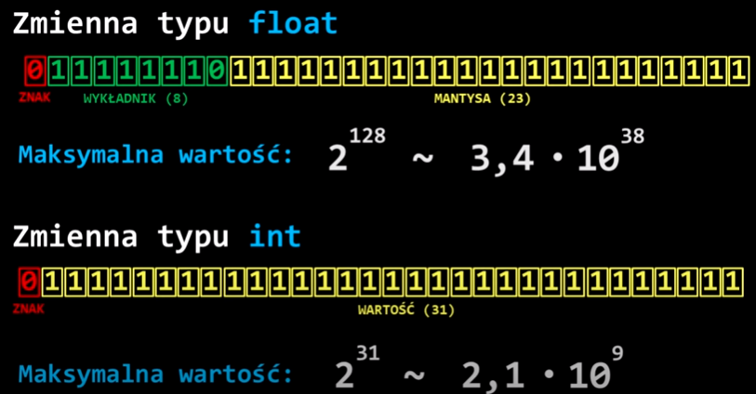

 |  | (1,7.8) |  |  | 64 | 32 | 16 | 8 | 4 | 2 | 1 | 0.5 | 0.25 | 0.125
 |  |  |  | 1 | 1 | 0 | 1 | 0 | 1 | 0 | 1 | 1 | 1 | 1 | 0 | 0 | 0 | 0 | 0

 |  |  |  | Z | W | M
 |  |  |  | 1 | 85 | 0.875

 |  |  |  |  |  | -7864320
 |  |  |  |  | 8 | 4 | 2 | 1 | 0.5 | 0.25 | 0.125
 |  | (1,4,5) |  | 0 | 1 | 1 | 0 | 0 | 1 | 0 | 1 | 0 | 0

 |  |  |  | Z | W | M
 |  |  |  | 0 | 12 | 0.625

 |  |  |  |  | 52

 |  | (1,4,5) |  | 52 |  | 3.25 |  | =3.25*2^4 | error |  |  | Z | W | M
 |  |  |  |  |  | 1.625 |  | 1.625*2^5 | ok |  |  | 0 | 12 | 0.625
 |  |  |  |  |  |  |  |  |  |  |  | 0 | 1100 | 10100

 |  | (1,4,5) |  | 15 |  | 1.875 |  | 1.875*2^3 |  |  |  | Z | W | M
 |  |  |  |  |  |  |  |  |  |  |  | 0 | 10 | 0.875
 |  |  |  |  |  |  |  |  |  |  |  | 0 | 1010 | 11100
 |  | (1,7,8) |  | -33 |  | 1.03125
 |  |  |  |  |  |  |  |  |  |  |  | Z | W | M
 |  |  |  |  |  |  |  |  |  |  |  | 1 | 68 | 0.03125 |  |  |  |  |  |  |  | 64 | 32 | 16 | 8 | 4 | 2 | 1
 |  |  |  |  |  |  |  |  |  |  |  | 1 | 1000100 | 00001 |  |  |  |  |  |  |  | 1 | 0 | 0 | 0 | 1 | 0 | 0

3
double (64 bity)

1 | 2 | 3 | 4 | 5 | 6 | 7 | 8 | 9 | 10 | 11 | 12 | 13 | 14 | 15 | 16 | 17 | 18 | 19 | 20 | 21 | 22 | 23 | 24 | 25 | 26 | 27 | 28 | 29 | 30 | 31 | 32 | 33 | 34 | 35 | 36 | 37 | 38 | 39 | 40 | 41 | 42 | 43 | 44 | 45 | 46 | 47 | 48 | 49 | 50 | 51 | 52 | 53 | 54 | 55 | 56 | 57 | 58 | 59 | 60 | 61 | 62 | 63 | 64
0 | 1 | 1 | 1 | 1 | 1 | 1 | 1 | 1 | 1 | 1 | 0 | 1 | 0 | 0 | 0 | 0 | 0 | 0 | 0 | 0 | 0 | 0 | 0 | 0 | 0 | 0 | 0 | 0 | 0 | 0 | 0 | 0 | 0 | 0 | 0 | 0 | 0 | 0 | 0 | 0 | 0 | 0 | 0 | 0 | 0 | 0 | 0 | 0 | 0 | 0 | 0 | 0 | 0 | 0 | 0 | 0 | 0 | 0 | 0 | 0 | 0 | 0 | 0
 | 11 |  |  |  |  |  |  |  |  |  |  | 52
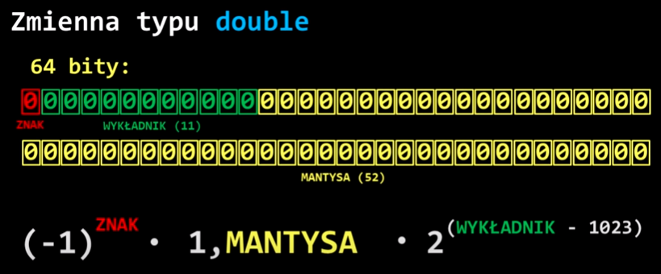
bias= |  |  | 1023

4

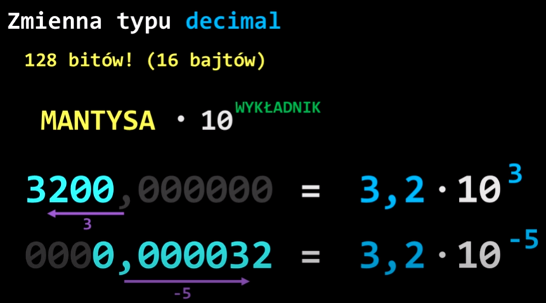
decimal (128 bitów)

